상품제안서
친환경 욕실세트 제로웨이스트 키트 A | 상품코드: F23239

 |  |  |  |  |  |  | 02-412-0044 | www.easy1.co.kr
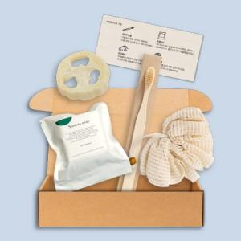

【상세/제작정보】

【인쇄/포장옵션】 | 스티커, 내지설명서 부분인쇄 및 라벨지인쇄 / 포장불가능

【공급단가】 | 수량 | 100~ | 300~ | 500~ | 1,000~ | 3,000~
*VAT별도 | 단가 | 7,980원 | 7,690원 | 7,410원 | 7,120원 | 6,840원

【상품 URL】 | https://dev.easy1.co.kr:443/src/goods_detail.php?gdno=23239

